2019_11_data
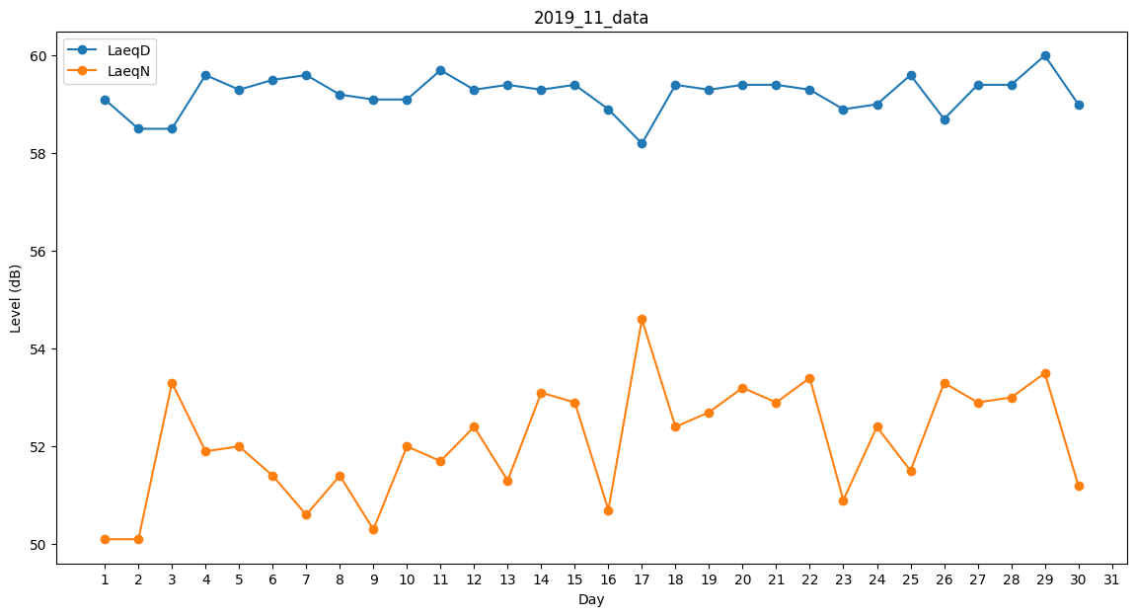
Day | LaeqD | LaeqN
1 | 59.1 | 50.1
2 | 58.5 | 50.1
3 | 58.5 | 53.3
4 | 59.6 | 51.9
5 | 59.3 | 52
6 | 59.5 | 51.4
7 | 59.6 | 50.6
8 | 59.2 | 51.4
9 | 59.1 | 50.3
10 | 59.1 | 52
11 | 59.7 | 51.7
12 | 59.3 | 52.4
13 | 59.4 | 51.3
14 | 59.3 | 53.1
15 | 59.4 | 52.9
16 | 58.9 | 50.7
17 | 58.2 | 54.6
18 | 59.4 | 52.4
19 | 59.3 | 52.7
20 | 59.4 | 53.2
21 | 59.4 | 52.9
22 | 59.3 | 53.4
23 | 58.9 | 50.9
24 | 59 | 52.4
25 | 59.6 | 51.5
26 | 58.7 | 53.3
27 | 59.4 | 52.9
28 | 59.4 | 53
29 | 60 | 53.5
30 | 59 | 51.2

